stations
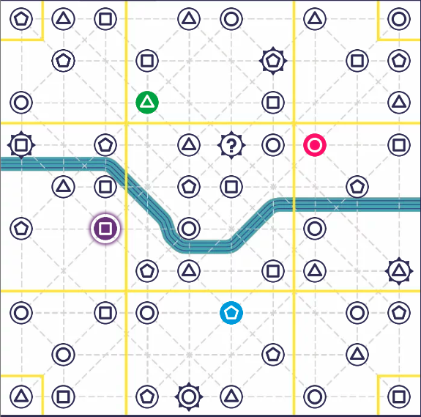
id | type | tourist | zone | row | col | concat_id
0 | pentagon | FALSE | 0 | 0 | 0 | 00
1 | triangle | FALSE | 1 | 0 | 1 | 01
2 | square | FALSE | 1 | 0 | 2 | 02
3 | triangle | FALSE | 2 | 0 | 4 | 04
4 | circle | FALSE | 2 | 0 | 5 | 05
5 | triangle | FALSE | 3 | 0 | 7 | 07
6 | circle | FALSE | 4 | 0 | 9 | 09
7 | pentagon | FALSE | 1 | 1 | 1 | 11
8 | square | FALSE | 2 | 1 | 3 | 13
9 | pentagon | TRUE | 2 | 1 | 6 | 16
10 | square | FALSE | 3 | 1 | 8 | 18
11 | pentagon | FALSE | 3 | 1 | 9 | 19
12 | circle | FALSE | 1 | 2 | 0 | 20
13 | triangle | FALSE | 2 | 2 | 3 | 23
14 | square | FALSE | 2 | 2 | 6 | 26
15 | triangle | FALSE | 3 | 2 | 9 | 29
16 | square | TRUE | 5 | 3 | 0 | 30
17 | pentagon | FALSE | 5 | 3 | 2 | 32
18 | triangle | FALSE | 6 | 3 | 4 | 34
19 | joker | TRUE | 6 | 3 | 5 | 35
20 | circle | FALSE | 6 | 3 | 6 | 36
21 | circle | FALSE | 7 | 3 | 7 | 37
22 | square | FALSE | 7 | 3 | 9 | 39
23 | triangle | FALSE | 5 | 4 | 1 | 41
24 | square | FALSE | 5 | 4 | 2 | 42 | ID des zones ??
25 | pentagon | FALSE | 6 | 4 | 4 | 44 | 0 | 1 | 2 | 3 | 4
26 | square | FALSE | 6 | 4 | 5 | 45 |  | 5 | 6 | 7
27 | pentagon | FALSE | 7 | 4 | 8 | 48 | 8 | 9 | 10 | 11 | 12
28 | pentagon | FALSE | 5 | 5 | 0 | 50
29 | square | FALSE | 5 | 5 | 2 | 52
30 | circle | FALSE | 6 | 5 | 4 | 54
31 | circle | FALSE | 7 | 5 | 7 | 57
32 | pentagon | FALSE | 6 | 6 | 3 | 63
33 | triangle | FALSE | 6 | 6 | 4 | 64
34 | square | FALSE | 6 | 6 | 6 | 66
35 | triangle | FALSE | 7 | 6 | 7 | 67
36 | triangle | TRUE | 7 | 6 | 9 | 69
37 | circle | FALSE | 9 | 7 | 0 | 70
38 | square | FALSE | 9 | 7 | 2 | 72
39 | circle | FALSE | 10 | 7 | 3 | 73
40 | pentagon | FALSE | 10 | 7 | 5 | 75
41 | circle | FALSE | 11 | 7 | 8 | 78
42 | pentagon | FALSE | 11 | 7 | 9 | 79
43 | circle | FALSE | 9 | 8 | 1 | 81
44 | pentagon | FALSE | 10 | 8 | 6 | 86
45 | triangle | FALSE | 11 | 8 | 8 | 88
46 | triangle | FALSE | 8 | 9 | 0 | 90
47 | square | FALSE | 9 | 9 | 1 | 91
48 | pentagon | FALSE | 10 | 9 | 3 | 93
49 | circle | TRUE | 10 | 9 | 4 | 94
50 | triangle | FALSE | 10 | 9 | 5 | 95
51 | circle | FALSE | 11 | 9 | 7 | 97
52 | square | FALSE | 12 | 9 | 9 | 99

connections
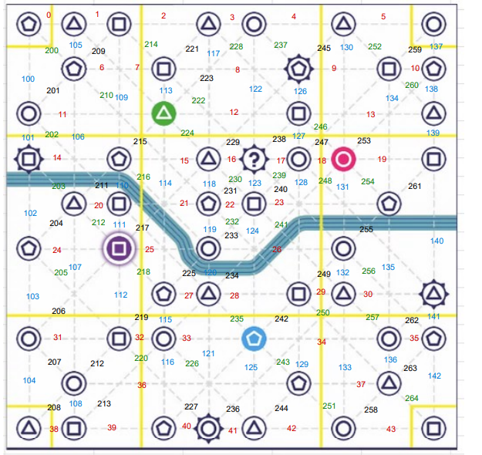
id | stations_id (rc) | tamise | crossing
0 | 00,01 | FALSE |  |  | 0 | 1 | 2 | 3 | 4 | 5 | 6 | 7 | 8 | 9
1 | 01,02 | FALSE
2 | 02,04 | FALSE |  | 0
3 | 04,05 | FALSE
4 | 05,07 | FALSE
5 | 07,09 | FALSE |  | 1
6 | 11,13 | FALSE
7 | DOUBLON
8 | 13,16 | FALSE |  | 2
9 | 16,18 | FALSE
10 | 18,19 | FALSE |  | 3
11 | 20,23 | FALSE
12 | 23,26 | FALSE
13 | 26,29 | FALSE |  | 4
14 | 30,32 | FALSE
15 | 32,34 | FALSE
16 | 34,35 | FALSE |  | 5
17 | 35,36 | FALSE
18 | 36,37 | FALSE
19 | 37,39 | FALSE |  | 6
20 | 41,42 | FALSE
21 | 42,44 | TRUE |  | 7
22 | 44,45 | FALSE
23 | 45,48 | FALSE
24 | 50,52 | FALSE |  | 8
25 | 52,54 | TRUE
26 | 54,57 | TRUE
27 | 63,64 | FALSE |  | 9
28 | 64,66 | FALSE
29 | 66,67 | FALSE |  |  | 0 | 1 | 2 | 3 | 4 | 5 | 6 | 7 | 8 | 9
30 | 67,69 | FALSE
31 | 70,72 | FALSE
32 | 72,73 | FALSE
33 | 73,75 | FALSE
34 | 75,78 | FALSE
35 | 78,79 | FALSE
36 | 81,86 | FALSE
37 | 86,88 | FALSE
38 | 90,91 | FALSE
39 | 91,93 | FALSE
40 | 93,94 | FALSE
41 | 94,95 | FALSE
42 | 95,97 | FALSE
43 | 97,99 | FALSE
100 | 00,20 | FALSE
101 | 20,30 | FALSE
102 | 30,50 | TRUE
103 | 50,70 | FALSE
104 | 70,90 | FALSE
105 | 01,11 | FALSE
106 | 11,41 | TRUE
107 | 41,81 | FALSE
108 | 81,91 | FALSE
109 | 02,32 | FALSE
110 | 32,42 | TRUE
111 | 42,52 | FALSE
112 | 52,72 | FALSE
113 | 13,23 | FALSE
114 | 23,63 | TRUE
115 | 63,73 | FALSE
116 | 73,93 | FALSE
117 | 04,34 | FALSE
118 | 34,44 | FALSE
119 | 44,54 | FALSE
120 | 54,64 | TRUE
121 | 64,94 | FALSE
122 | 05,35 | FALSE
123 | 35,45 | FALSE
124 | 45,75 | TRUE
125 | 75,95 | FALSE
126 | 16,26 | FALSE
127 | 26,36 | FALSE
128 | 36,66 | TRUE
129 | 66,86 | FALSE
130 | 07,37 | FALSE
131 | 37,57 | TRUE
132 | 57,67 | FALSE
133 | 67,97 | FALSE
134 | 18,48 | FALSE
135 | 48,78 | TRUE
136 | 78,88 | FALSE
137 | 09,19 | FALSE
138 | 19,29 | FALSE
139 | 29,39 | FALSE
140 | 39,69 | TRUE
141 | 69,79 | FALSE
142 | 79,99 | FALSE

